دفارا
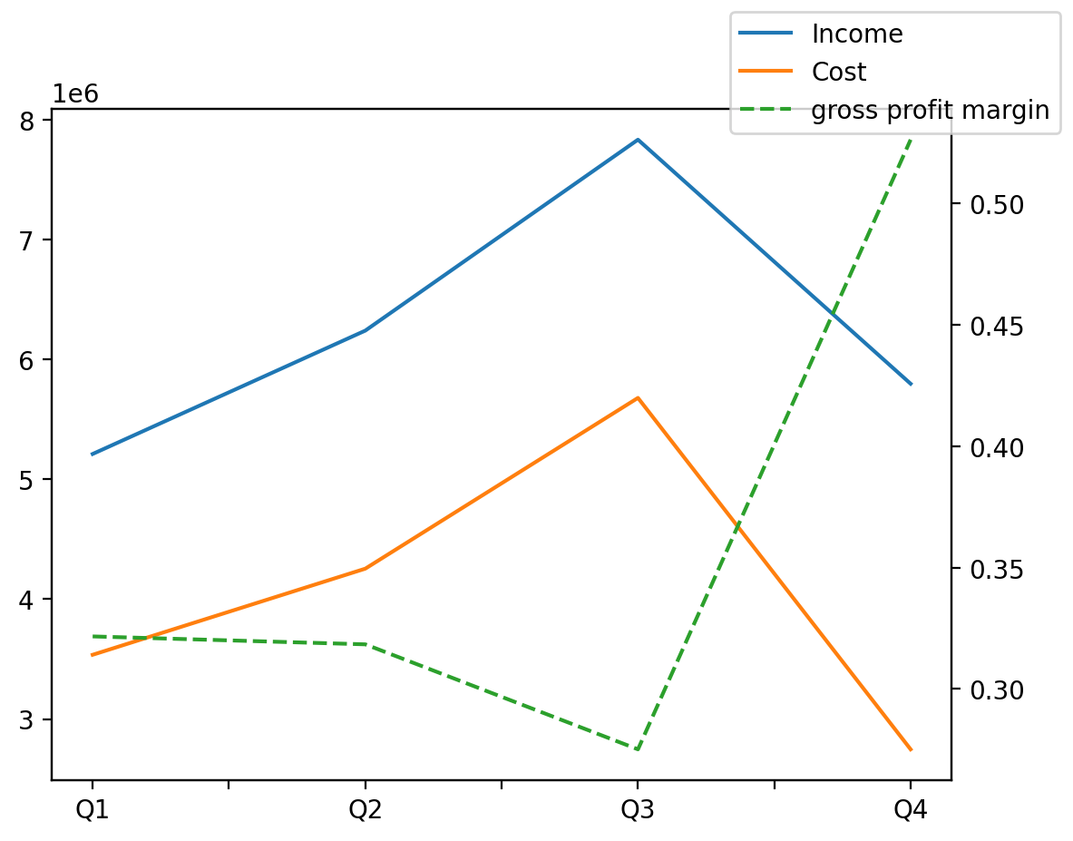
1402/12/29 | Q1 | Q2 | Q3 | Y | Q4 | Q2 / Q1 | Q3 / Q2 | Q4 / Q3
درآمد های عملیاتی | 5212255 | 6242023 | 7835888 | 25088634 | 5798468 | 0.19756669618 | 0.25534430104 | -0.26001137331
بهای تمام شده | -3535910 | -4254855 | -5680316 | -16217764 | -2746683 | 0.20332672494 | 0.33501987729 | -0.51645595069
سود(زیان)ناخالص | 1676345 | 1987168 | 2155572 | 8870870 | 3051785 | 0.185417083 | 0.084745728595 | 0.4157657457
هزینه های عمومی اداری فروش | -188752 | -317246 | -181441 | -975811 | -288372 | 0.6807557006 | -0.42807474326 | 0.58934309224
سود(زیان)عملیاتی | 1487593 | 1633540 | 1974131 | 7940012 | 2844748 | 0.098109496347 | 0.20849872057 | 0.4410127798
سایر درآمدهای غیر عملیاتی | 107339 | 7252 | -6003 | 2683910 | 2575322 | -0.93243834953 | -1.8277716492 | -430.00583042
سود(زیان)خالص | 1179858 | 1209825 | 1421113 | 7976812 | 4166016 | 0.02539881918 | 0.17464344017 | 1.9315163537
مواد مستقیم مصرفی | 2979490 | 4202672 | 4459828 | 14754887 | 3112897 | 0.41053401757 | 0.061188691385 | -0.30201411355
سربارتوليد | 302398 | 277484 | 284195 | 1173073 | 308996 | -0.082388111032 | 0.024185178245 | 0.087267545171

